Sheet1
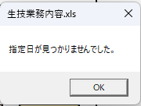
依頼

①S4稼働実績 外観ﾁｪｯｸ表に作業指示書データ転記時

動作内容
①S4稼働実績ファイル開く
②2024年12月S-45作業指示書ファイル開く
③S4稼働実績ファイルのS4シート（セルN5088を選択した状態）で外観ﾁｪｯｸ製造伝票ボタンを押す。
④下記の結果になり作業指図Noが0003となる。
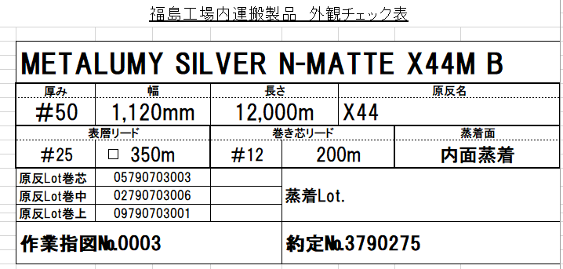

下記の結果になる。

原因は2024年12月S-45作業指示書ファイルの約定No3790275の最初にヒットした作業指示が空白の為。

改善
①約定検索で空白の場合はされに下の行を検索する。値検索で終了

②作業指示書Noが取得できない場合0003とならずに空白とする。
空白の場合はさらに検索実行

①S5稼働実績 外観ﾁｪｯｸ表に作業指示書データ転記時

動作内容
①S5稼働実績ファイル開く
②2024年12月S-45作業指示書ファイル開く
③S5稼働実績ファイルのS5シート（セルN2091を選択した状態）で外観ﾁｪｯｸ製造伝票ボタンを押す。
④下記のエラーになる。

Printing_Dataマクロ実行時、作業指示書に約定Noない場合下記エラーとなる。
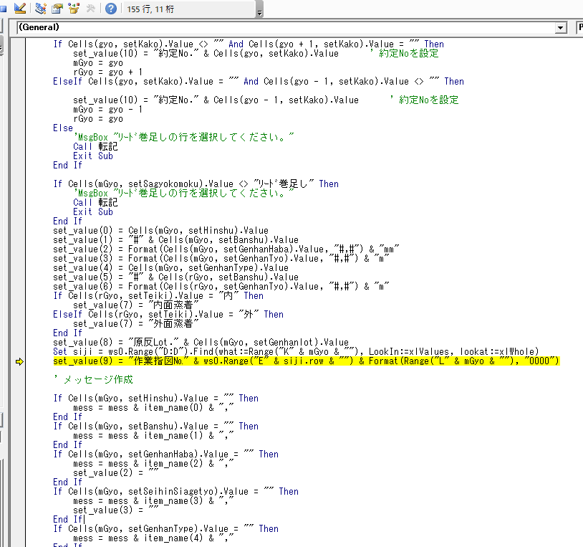

原因
2024年12月S-45作業指示書ファイルに対象の約定Noが検出されないため。

改善
S4稼働実績ファイルのように下記メッセージを出すようにしたい。
また、S4稼働実績ファイルと同じように右図のような場合は空白としたい。

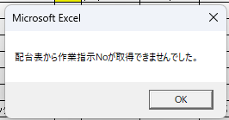

③S4、S5生産状況ファイル、次月シートを作成マクロを作成

実現したい動作
①次月作成ボタンを押しマクロ実行
②原紙シートと同じシートが一番右に新規作成される。
③最新シート（一番右側のシート）の次の月をシート名にする。例：最新シートが『2024.12』のとき、マクロ実行で『2025.1』とシート名表記 |  | 下記の結果になる。
④A列の日付を変更 2025.1の場合2025/1/1～2025/1/31までを転記。31日までない日は表が余りますがそこの日付は空白でよい。
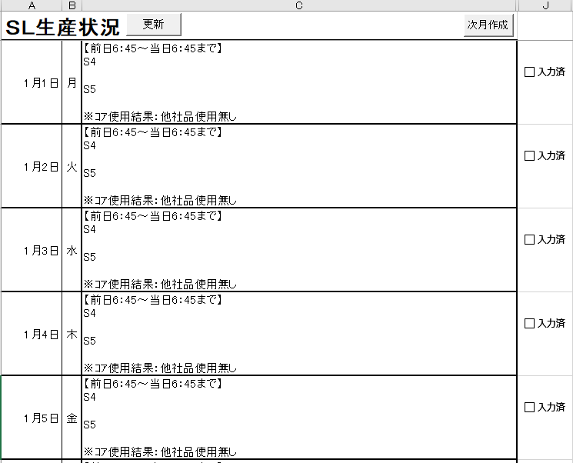

④朝ﾐｰﾃｨﾝｸﾞ議事録のマクロ移植

①朝ﾐｰﾃｨﾝｸﾞ議事録のマクロ・・現状使用しているファイル
②Ｃｏ課朝ミーティング議事録(日付検索)・・・
 | 『生産管理』『機能材料G』『生産技術課』『品質保証課』『工務課』『東洋新虹』
 | 対象のシートを探すとき、年月が一致したシートを対象としていたのをシート全体から日付を探す仕様です。

①移植
 | 現状使用している『朝ﾐｰﾃｨﾝｸﾞ議事録ファイル』の
 | 『生産管理』『機能材料G』『生産技術課』『品質保証課』『工務課』『東洋新虹』
 | の読み込みマクロへ
 | 『Ｃｏ課朝ミーティング議事録(日付検索)』の読み込みマクロを移植したいです。

 | ようは、朝ﾐｰﾃｨﾝｸﾞ議事録ファイルでシート全体から日付を探す仕様にしたいということです。

②エラーになるときがある。
 | 例：『生産技術課』のファイルに該当に日付がない場合、下記にエラーになります。
 | 下記エラーにならないようにしたい。
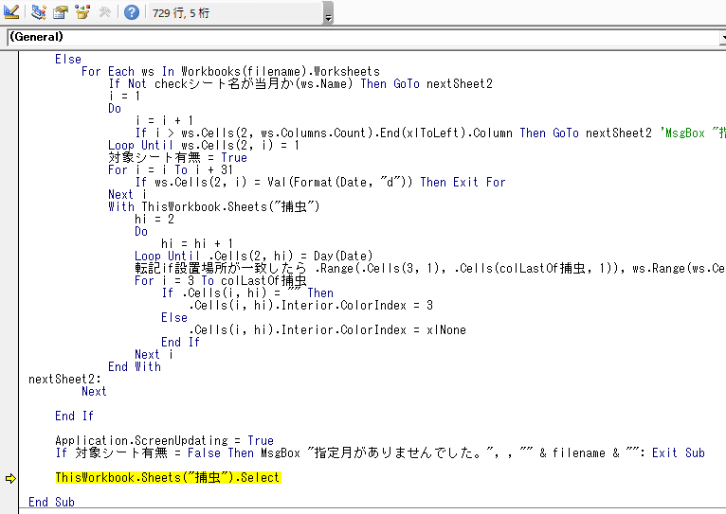

③下記メッセージは廃止したい。指定日ない場合はそのまま空白でつぎの処理にいく。
またメッセージが表示されたとき、該当のファイルが開かれますがファイルは開かないようにしたいです。

